关系图
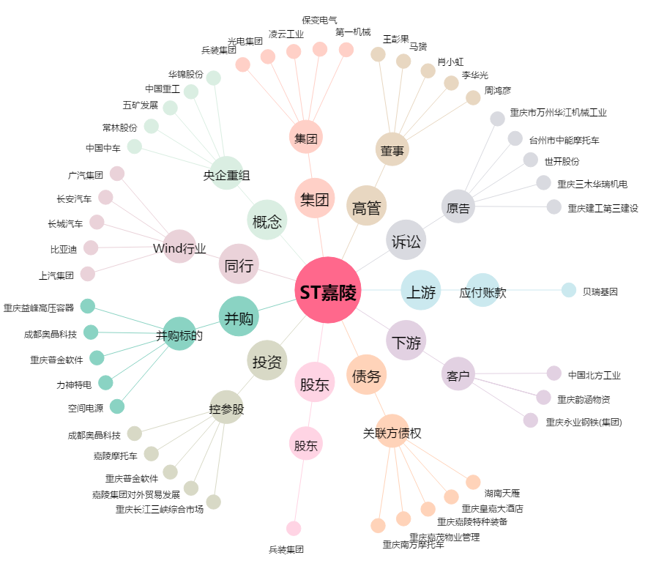
ST嘉陵[600877.SH] - 关系概览图

